Isso é uma Planilha

Robson Vaamonde LinkedIn: https://www.linkedin.com/in/robson-vaamonde-0b029028/ Instagram: https://www.instagram.com/procedimentoem/ YouTUBE: https://www.youtube.com/boraparapratica

Isso é uma Célula

Na horizontal é uma Linha - Numerada: 1, 2, 3, etc |  | A junção (concatenação) de uma Coluna e uma Linha cria uma Célula - Coluna+Linha = F3
 | Na vertical é uma Coluna - Letras: A, B, C, etc

No Excel utilizamos muito o Mouse, Teclado e Teclas de Atalho, para facilitar a digitação, formatação, inclusão e exclusão de dados em uma planilha.

 |  | Todas as Células no Excel são independentes, mais podem está interligadas ou mescladas, como as que você está vendo nessa planilha.

Atalhos Excel
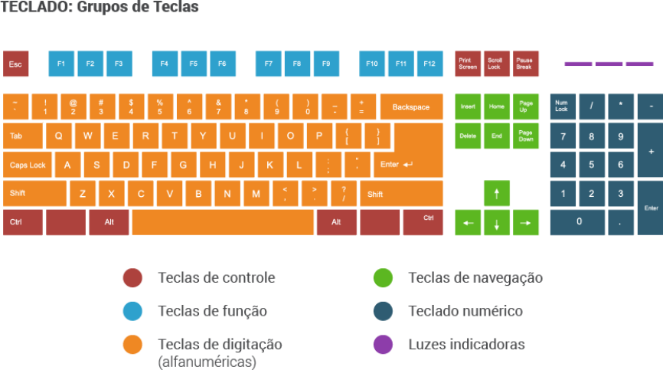
Robson Vaamonde LinkedIn: https://www.linkedin.com/in/robson-vaamonde-0b029028/ Instagram: https://www.instagram.com/procedimentoem/ YouTUBE: https://www.youtube.com/boraparapratica

Principais Atalhos do Microsoft Excel

Ctrl + Page Up | Alternar entre Planilhas do Lado Esqerdo
Ctrl + Page Down | Alternar entre Planilhas do Lado Direito
Ctrl + 1 (alfanumérico) | Abre o Formatador de Célula
F4 | Congelar intervalo de referências entre relativas e absolutas
Alt+= | Inserir a função AutoSoma
F9 | Recalcula todas as células com formulas
Ctrl+F3 | Abre o Gerenciador de Nomes
Ctrl+Shift+F3 | Criar nome a partir de valores em linha(s)/coluna(s)
F2 | Entra no modo edição de uma célula sem perder o conteúdo

Atalhos de teclado no Excel
https://support.microsoft.com/pt-br/office/atalhos-de-teclado-no-excel-1798d9d5-842a-42b8-9c99-9b7213f0040f

